ペスト
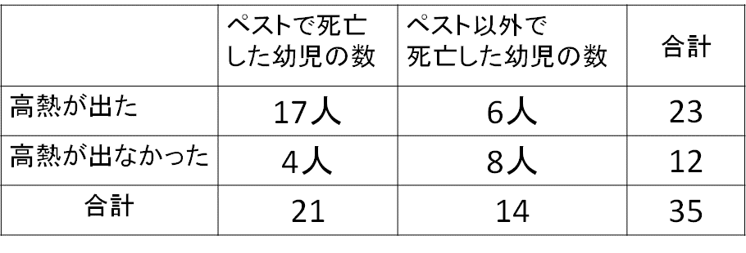
子供人数 | 35

 | ペスト | ペスト以外
死亡人数 | 21 | 14
事前確率 | 0.6 | 0.4

 | 原因
 | ペスト | ペスト以外
高熱 | 17 | 6
 | 0.810 | 0.429

高熱の原因
 | ペスト | ペスト以外
 | 0.739 | 0.261

